月菜單
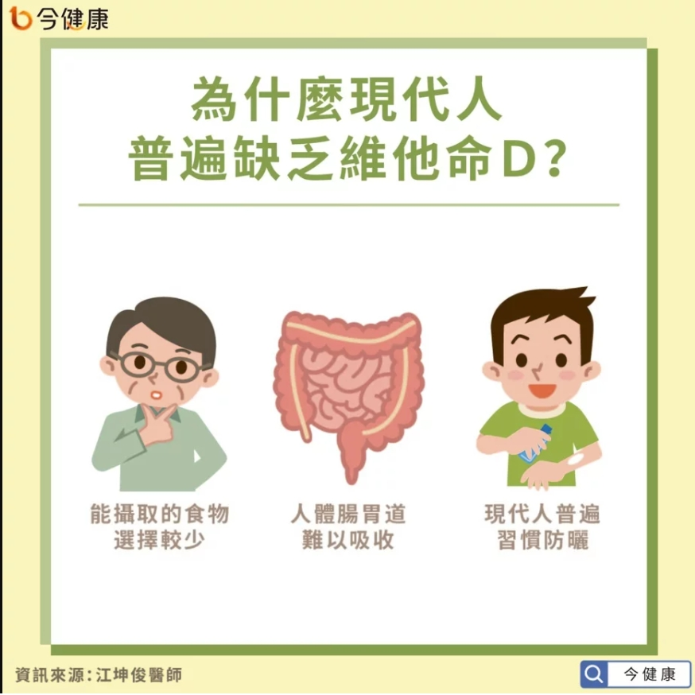
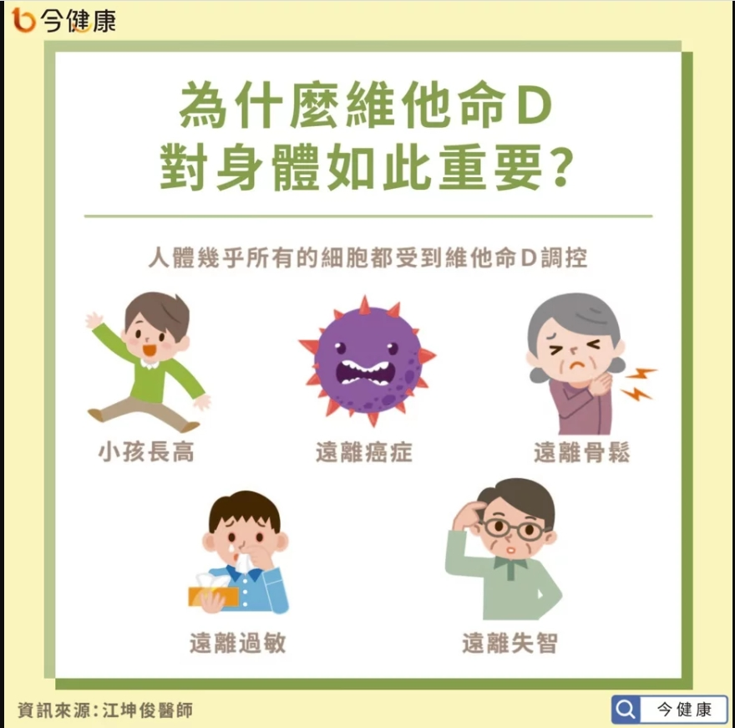
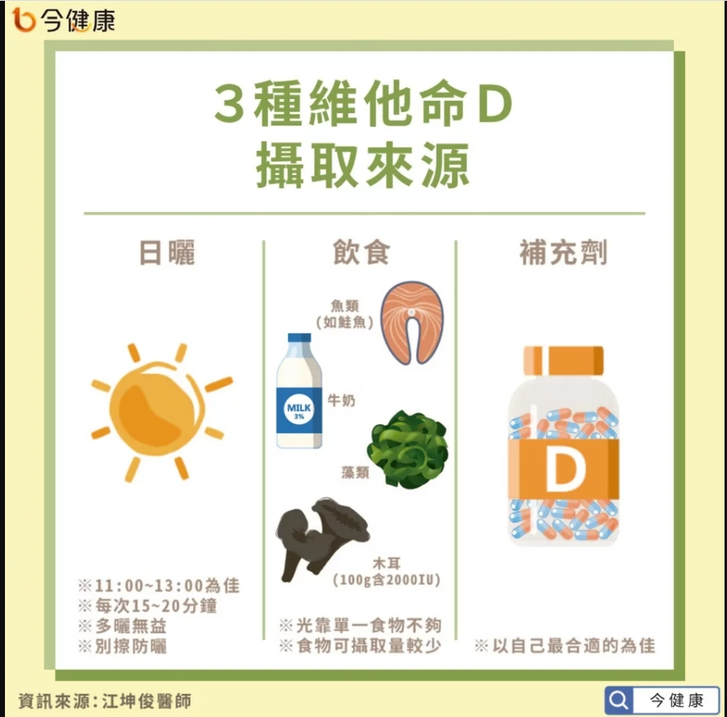
宜蘭縣壯圍鄉壯圍國中 111年10月份 葷食 菜單

日期 | 星期 | 主食 | 副食 |  |  | 湯 | 水果/乳品 | 熱量 (大卡) | 全穀 雜糧類 (份) | 豆魚 蛋肉類 (份) | 蔬菜類 (份) | 油脂類 (份) | 水果類 (份) | 乳品類 (份) | 鈣 含量 (mg)
10/03 | 一 | 白飯 | 咖哩肉片 | 螞蟻上樹 | 葷青菜 | 海芽蛋花湯 | 水果 | 829 | 6.7 | 2.0 | 1.5 | 2.5 | 1.0 | 0.0 | 179
10/04 | 二 | 五穀飯 | 泰式魚丁 | 京醬肉絲 | 葷青菜 | 酸辣湯 |  | 842 | 5.5 | 3.8 | 2.0 | 2.7 | 0.0 | 0.0 | 140
10/05 | 三 | 特餐 | 家鄉油飯 | 香滷里肌排 | 葷青菜 | 肉骨茶湯 | 水果 | 842 | 6.0 | 2.8 | 1.4 | 2.6 | 1.0 | 0.0 | 108
10/06 | 四 | 糙米飯 | 鹽酥雞 | 蒲瓜三絲 | 葷青菜 | 玉米大骨湯 |  | 830 | 6.7 | 2.5 | 1.7 | 2.9 | 0.0 | 0.0 | 105
10/07 | 五 | 白飯 | 家鄉肉燥 | 客家小炒 | 葷青菜 | 綜合燒仙草 | 鮮奶 | 981 | 6.8 | 3.9 | 1.0 | 2.5 | 0.0 | 0.5 | 611
10/11 | 二 | 白飯 | 日式燒肉 | 雲耳玉菜 | 葷青菜 | 味噌湯 |  | 753 | 5.5 | 2.7 | 2.1 | 2.5 | 0.0 | 0.0 | 205
10/12 | 三 | 特餐 | 滑蛋什錦粥 | 海結燒肉 | 葷青菜 | 甜心捲 | 水果 | 760 | 5.8 | 2.0 | 1.6 | 2.3 | 1.0 | 0.0 | 103
10/13 | 四 | 糙米飯 | 海鮮排 | 玉米肉末 | 葷青菜 | 赤肉湯 |  | 848 | 7.6 | 2.1 | 1.3 | 2.8 | 0.0 | 0.0 | 93
10/14 | 五 | 白飯 | 蜜汁小豆干 | 生香菇蒸蛋 | 彩繪大黃瓜 | 綠豆薏仁湯 | 優酪乳 | 885 | 6.8 | 2.8 | 1.0 | 2.2 | 0.0 | 0.5 | 721
10/17 | 一 | 白飯 | 紅燒控肉 | 腐皮白菜 | 葷青菜 | 日式蛋花湯 | 水果 | 786 | 5.9 | 2.0 | 2.2 | 2.4 | 1.0 | 0.0 | 137
10/18 | 二 | 燕麥飯 | 三杯雞丁 | 洋蔥蝦仁炒蛋 | 葷青菜 | 蒲瓜大骨湯 |  | 787 | 5.5 | 3.1 | 2.1 | 2.6 | 0.0 | 0.0 | 140
10/19 | 三 | 特餐 | 干丁炸醬麵 | 五香腿排 | 葷青菜 | 蘿蔔魚丸湯 | 水果 | 885 | 6.0 | 3.5 | 1.2 | 2.5 | 1.0 | 0.0 | 329
10/20 | 四 | 糙米飯 | 海苔魚球 | 海根肉絲 | 葷青菜 | 金茸蛋花湯 |  | 760 | 6.1 | 2.1 | 1.8 | 2.9 | 0.0 | 0.0 | 130
10/21 | 五 | 白飯 | 南瓜燉肉 | 什錦花椰 | 葷青菜 | 紫米芋圓湯 | 鮮奶 | 884 | 7.2 | 2.0 | 1.7 | 2.5 | 0.0 | 0.5 | 299
10/24 | 一 | 白飯 | 三寶肉燥 | 熱炒三鮮 | 葷青菜 | 紫菜蛋花湯 | 水果 | 840 | 5.5 | 3.1 | 1.8 | 2.6 | 1.0 | 0.0 | 128
10/25 | 二 | 五穀飯 | 蒜香樹子蒸魚 | 肉末海茸 | 葷青菜 | 花瓜香菇雞湯 |  | 768 | 5.5 | 3.0 | 2.0 | 2.4 | 0.0 | 0.0 | 192
10/26 | 三 | 特餐 | 卡啦雞漢堡 | 茄汁洋芋肉醬 | 小黃瓜 | 玉米濃湯 | 水果 | 814 | 5.8 | 2.6 | 0.9 | 2.9 | 1.0 | 0.0 | 87
10/27 | 四 | 糙米飯 | 鮑菇雞丁 | 蛋酥高麗菜 | 葷青菜 | 榨菜肉絲湯 |  | 729 | 5.5 | 2.2 | 2.3 | 2.7 | 0.0 | 0.0 | 138
10/28 | 五 | 白飯 | 紹子豆腐 | 玉米蒸蛋 | 絲瓜麵線 | 銀耳QQ湯 | 優酪乳 | 802 | 6.3 | 2.1 | 1.0 | 2.3 | 0.0 | 0.5 | 367
10/31 | 一 | 白飯 | 黃金炸翅腿 | 木須香筍 | 葷青菜 | 冬瓜排骨湯 | 水果 | 818 | 5.6 | 2.6 | 1.8 | 2.8 | 1.0 | 0.0 | 98
營養小知識-維他命D

